Summary
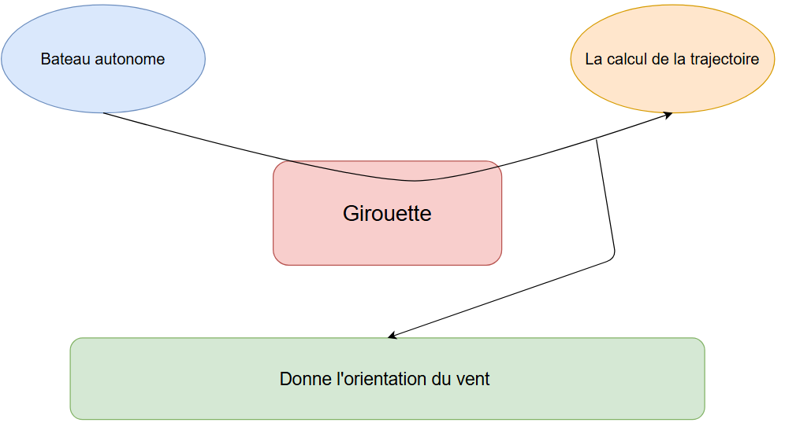
 |  |  | DOC TITLE - | Analyse Fonctionnelle Girouette
 | PROJECT TITLE - | Bateau Bavoir | PAGE TITLE - | SUMMARY
 | PROJECT OWNER- | A.Rossard | VERSION - | A | DATE - | 22/01/2025

DESCRIPTION DU SYSTÈME

 | Le système que nous étudions ici est la girouette à ultrason. L'objectif est de développer et réaliser une girouette à ultrason qui déterminera la direction du vent. Cela permettra à d'autres organes du bateau de calculer la direction à prendre et l'orientation de la voile à appliquer.

AF
 | Project number
 | DOC TITLE | Analyse Fonctionnelle Girouette
 | PAGE TITLE | AF
 | last update date | 2025-01-22

 | Eléments environnants

 | 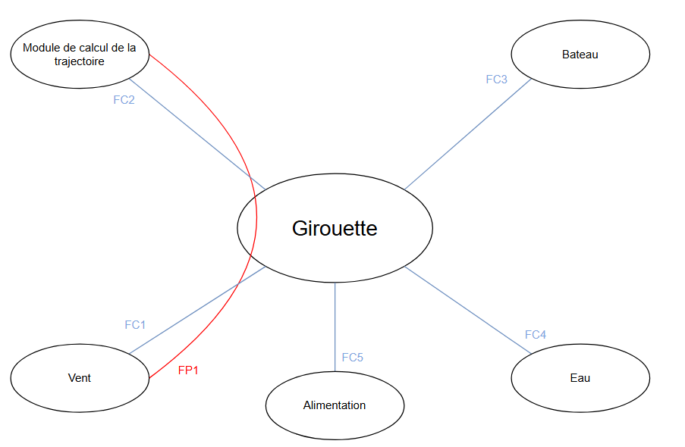

 | Eléments environnants |  |  | Fonctions principales
 | Elément | Descritpion |  | FCT N° | FCT TITLE
1 | Vent | Phénomène extérieur à déterminer | 1 | FP-AF-1 | La girouette permet de déterminer l'orientation du vent sur 360°
2 | Module de calcul de la trajectoire | Fonction interne | 2 | FP-AF-2 | La girouette permet de transmettre l'information sur l'orientation du vent au module de calcul de la trajectoire
3 | Bateau | Structure d'accroche | 3 | FP-AF-3
4 | Eau | Element environnant hostile | 4 | FP-AF-4
5 | Alimentation | Source d'energie de la girouette | 5 | FP-AF-5
6 |  |  | 6 | FP-AF-6
7 |  |  |  | Fonctions secondaires
8 |  |  | 7 | FS-AF-1 | La girouette permet de déterminer la vitesse du vent
9 |  |  | 8
10 |  |  | 9
11 |  |  | 10
12
13 |  |  |  | Fonction contraintes
14 |  |  |  | FCT N° | FCT TITLE
15 |  |  | 11 | FC-AF-1 | La girouette doit communiquer avec le module de calcul de trajectoire en sans fil
16 |  |  | 12 | FC-AF-2 | La girouette doit founir des informations comphréhensible pour le module de calcul de trajectoire
17 |  |  | 13 | FC-AF-3 | La girouette doit s'intégrer sans difficulté sur le bateau
18 |  |  | 14 | FC-AF-4 | La girouette doit être étanche à l'eau
19 |  |  | 15 | FC-AF-5 | La girouette doit pouvoir s'auto-alimenter
20 |  |  | 16 | FC-AF-6
21 |  |  | 17 | FC-AF-7
22 |  |  | 18 | FC-AF-8
23 |  |  | 19 | FC-AF-9
24 |  |  | 20

